Sheet1
装修预算表
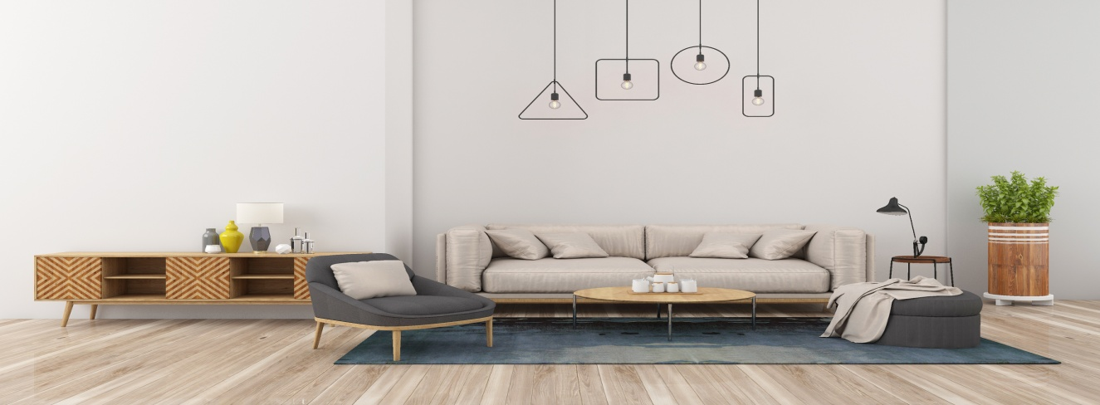
序号 | 空间 | 面积 | 装修费用预算 | 费用明细 | 备注
1 | 客厅
2 | 主卧
3 | 次卧1
4 | 次卧2
5 | 书房
6 | 衣物间
7 | 卫生间
8 | 厨房
9 | 阳台
10 | 玄关
11 | 家具电器
12 | 设计费
13 | 施工费
14 | 其他
合计 |  |  | 0

